찻집
찻집 컨셉 | 리소스 리스트

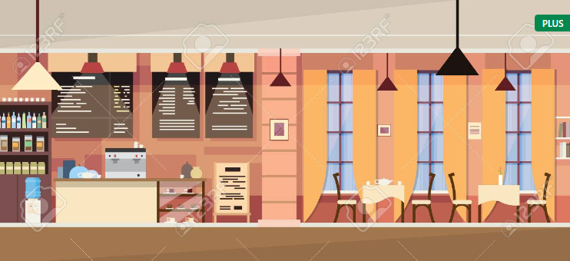 | 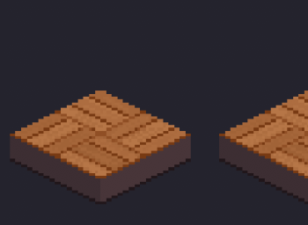 | 타일 | ∙ 플레이어가 움직일 수 발판 ∙ 갈색의 목재로 이루어져 있음 ∙ 레퍼런스를 2D화 해서 제작

 | 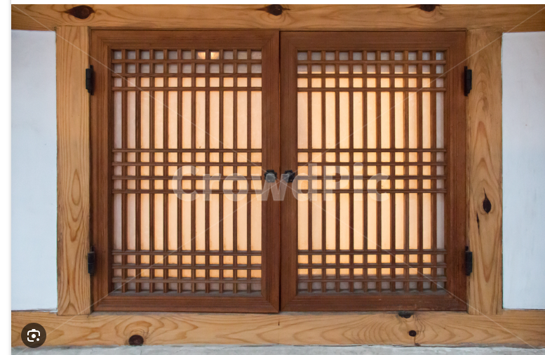 | 오브젝트 | ∙ 찻집 내부에 있는 창문 ∙ 나무 틀의 흰 창호지

∙ 1차 프로토타입은 찻집 내부만 디자인 ∙ 넓은 카운터와 의자가 있고 찻집 내부에는 온통 한국적인 느낌만 들어있음 ∙ 온통 목재로 이루어져 있음 ∙ 전통 찻집 분위기가 나도록 설정 https://www.tripadvisor.co.kr/LocationPhotoDirectLink-g294197-d8144596-i255420397-Tteuran-Seoul.html
 | 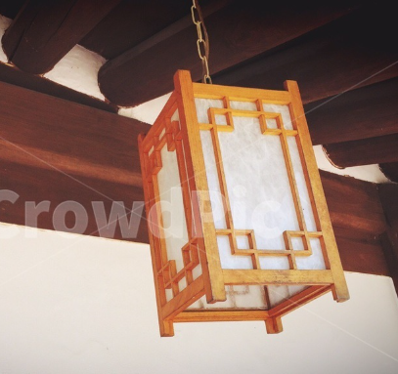 | 오브젝트 | ∙ 찻집 내부의 전등 ∙ 천장에 달려있음 ∙ 전등 안에는 불빛이 은은하게 켜져 있음

 | 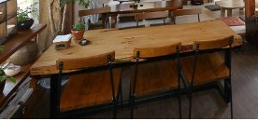 | 오브젝트 | ∙ 레퍼런스에 있는 테이블을 카운터로 설정 ∙ 목재로 이루어진 카운터와 의자

공원
공원 컨셉 | 리소스 리스트

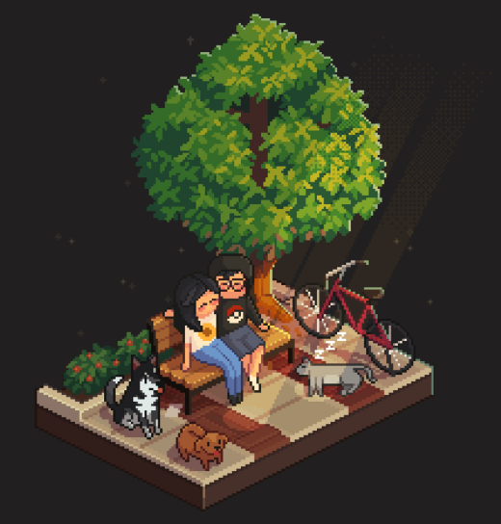 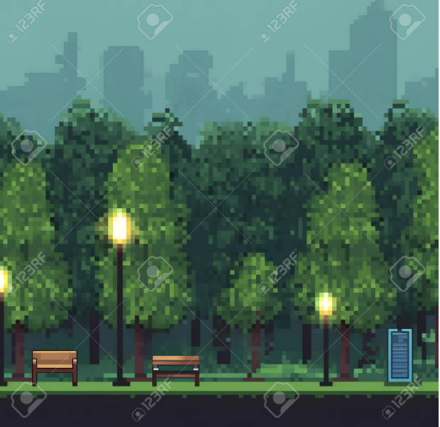 |  | 타일 | ∙ 플레이어가 움직일 수 발판 ∙ 울퉁불퉁하고 불규칙적인 느낌 ∙ 곳곳에 닳아버려 색이 바래진 느낌

 |  | 오브젝트 | ∙ 공원에 있는 오브젝트 ∙ 관상용 화단 ∙ 수풀과 꽃 한두송이가 심겨져 있는 작은 화단

∙ 동네 공원의 느낌 ∙ 벽돌로 이루어진 타일 ∙ 나무, 가로등, 벤치, 화단 등이 오브젝트로 존재 ∙ 맵의 백그라운드는 먼 거리의 도시 풍경이고 높은 건물 몇 개가 있음 ∙ 원근감을 나타내기 위해 백그라운드에 있는 건물들은 흐리고 형태만 있는 모습 ∙ 백그라운드의 하늘은 푸른 하늘의 구름이 몇 개 떠 있는 느낌 ∙ 레벨디자인이 필요하기 때문에 각 타일과 오브젝트는 각 객체로 저장
 |  | 오브젝트 | ∙ 공원에 있는 가로등 ∙ 아침에는 꺼져있는 상태, 저녁에는 켜져있는 상태 ∙ 철제 재질의 회색으로 이루어져 있음 ∙ 2차 프로토타입 '시간' 구현 이후 진행할 예정이니 1차 프로토는 생략

 | 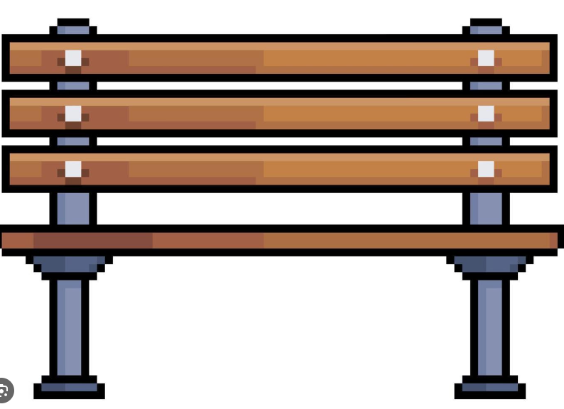 | 오브젝트 | ∙ 벤치 ∙ 철제의 회색으로 이루어진 프레임과 베이지색의 나무로 이루어져 있음 ∙ 프레임을 검은색으로 하고 나무부분을 아이보리 색으로 해도 가능

 | 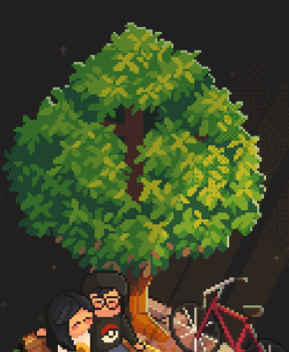 | 오브젝트 | ∙ 나무 ∙ 짙은 녹색과 연두색이 섞인 잎과 고동색 혹은 갈색으로 이루어져 있는 줄기 ∙ 멀리서 보았을 때 잎쪽 부분이 둥근 느낌

숲
숲 컨셉 | 리소스 리스트

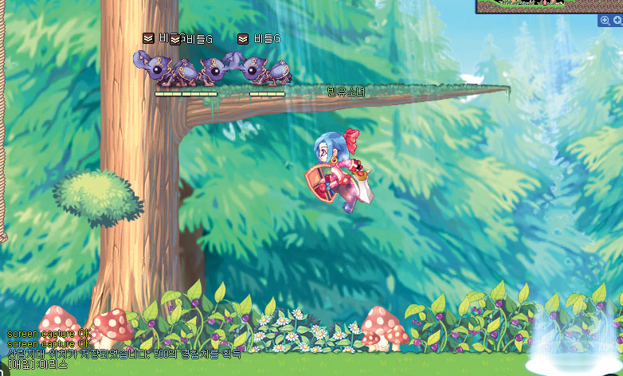 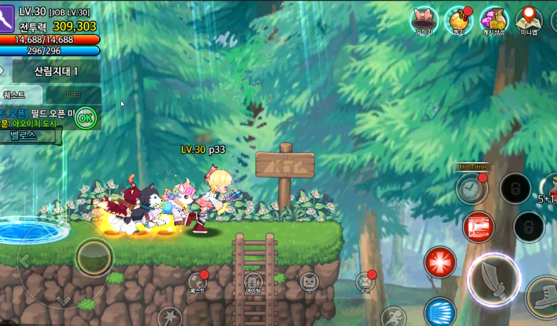 |  | 타일 | ∙

 |  | 배경 | ∙

∙ 울창한 숲 ∙ 하늘은 거의 보이지 않고 햇살이 살짝 비춤 ∙
 |  | 오브젝트 | ∙

 |  |  | ∙

 |  |  | ∙

